Liste Kriterium
siehe hier

Erscheinungsbild unangemessen 0 | 0
Erscheinungsbild ordentlich 1 | 1
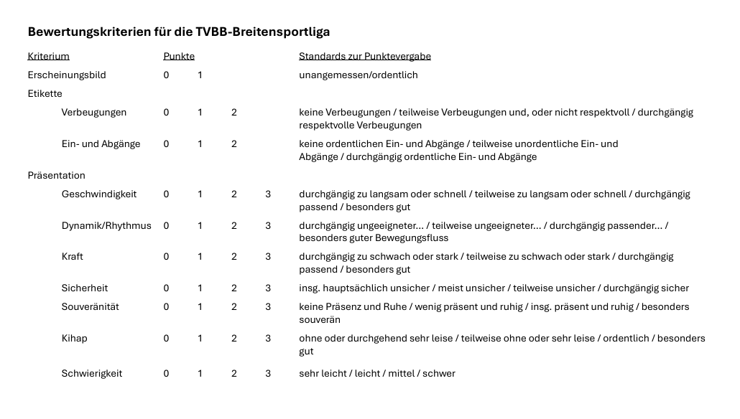
Verbeugungen keine 0 | 0
Verbeugungen teilweise 1 | 1
Verbeugungen respektvoll 2 | 2

Ein- und Abgänge keine 0 | 0
Ein- und Abgänge teilweise 1 | 1
Ein- und Abgänge ordentlich 2 | 2

Geschwindigkeit zu langsam/schnell 0 | 0
Geschwindigkeit teilweise 1 | 1
Geschwindigkeit passend 2 | 2
Geschwindigkeit besonders gut 3 | 3

Dynamik/Rhythmus ungeeignet 0 | 0
Dynamik/Rhythmus teilweise 1 | 1
Dynamik/Rhythmus passend 2 | 2
Dynamik/Rhythmus besonders gut 3 | 3

Kraft zu schwach/stark 0 | 0
Kraft teilweise 1 | 1
Kraft passend 2 | 2
Kraft besonders gut 3 | 3

Sicherheit unsicher 0 | 0
Sicherheit meist unsicher 1 | 1
Sicherheit teilweise 2 | 2
Sicherheit sicher 3 | 3

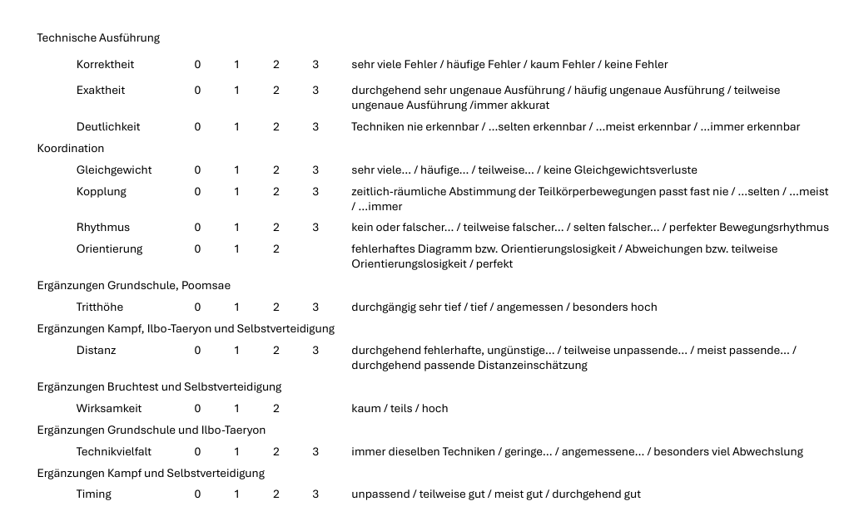
Souveränität keine Präsenz 0 | 0
Souveränität wenig präsent 1 | 1
Souveränität präsent 2 | 2
Souveränität souverän 3 | 3

Kihap leise 0 | 0
Kihap teilweise 1 | 1
Kihap ordentlich 2 | 2
Kihap besonders gut 3 | 3

Schwierigkeit sehr leicht 0 | 0
Schwierigkeit leicht 1 | 1
Schwierigkeit mittel 2 | 2
Schwierigkeit schwer 3 | 3

Korrektheit sehr viele Fehler 0 | 0
Korrektheit häufige Fehler 1 | 1
Korrektheit kaum Fehler 2 | 2
Korrektheit keine Fehler 3 | 3

Exaktheit sehr ungenau 0 | 0
Exaktheit häufig ungenau 1 | 1
Exaktheit teilweise 2 | 2
Exaktheit akkurat 3 | 3

Deutlichkeit nie erkennbar 0 | 0
Deutlichkeit selten 1 | 1
Deutlichkeit meist 2 | 2
Deutlichkeit immer 3 | 3

Gleichgewicht sehr viele Verluste 0 | 0
Gleichgewicht häufige Verluste 1 | 1
Gleichgewicht teilweise Verluste 2 | 2
Gleichgewicht keine Verluste 3 | 3

Kopplung fast nie 0 | 0
Kopplung selten 1 | 1
Kopplung meist 2 | 2
Kopplung immer 3 | 3

Rhythmus falsch 0 | 0
Rhythmus teilweise 1 | 1
Rhythmus selten 2 | 2
Rhythmus perfekt 3 | 3

Orientierung fehlerhaft 0 | 0
Orientierung teilweise 1 | 1
Orientierung perfekt 2 | 2

Tritthöhe sehr tief 0 | 0
Tritthöhe tief 1 | 1
Tritthöhe angemessen 2 | 2
Tritthöhe hoch 3 | 3

Distanz fehlerhaft 0 | 0
Distanz unpassend 1 | 1
Distanz passend 2 | 2
Distanz durchgehend passend 3 | 3

Wirksamkeit kaum 0 | 0
Wirksamkeit teils 1 | 1
Wirksamkeit hoch 2 | 2

Technikvielfalt immer gleich 0 | 0
Technikvielfalt gering 1 | 1
Technikvielfalt angemessen 2 | 2
Technikvielfalt viel 3 | 3

Timing unpassend 0 | 0
Timing teilweise 1 | 1
Timing meist 2 | 2
Timing gut 3 | 3

